Лист1
id | Название | Ожидаемый результат | Фактический результат | Приоритет | Пояснения | Источник
1 | Опечатка в placeholder в поле "Поиск" | В placeholder'e текст "Поиск" | В placeholder'e текст "Посик" | Low | Является поиск дублированием уже имеющегося функционала? Если является то это перегруженность интерфейса не нужными функциями. | 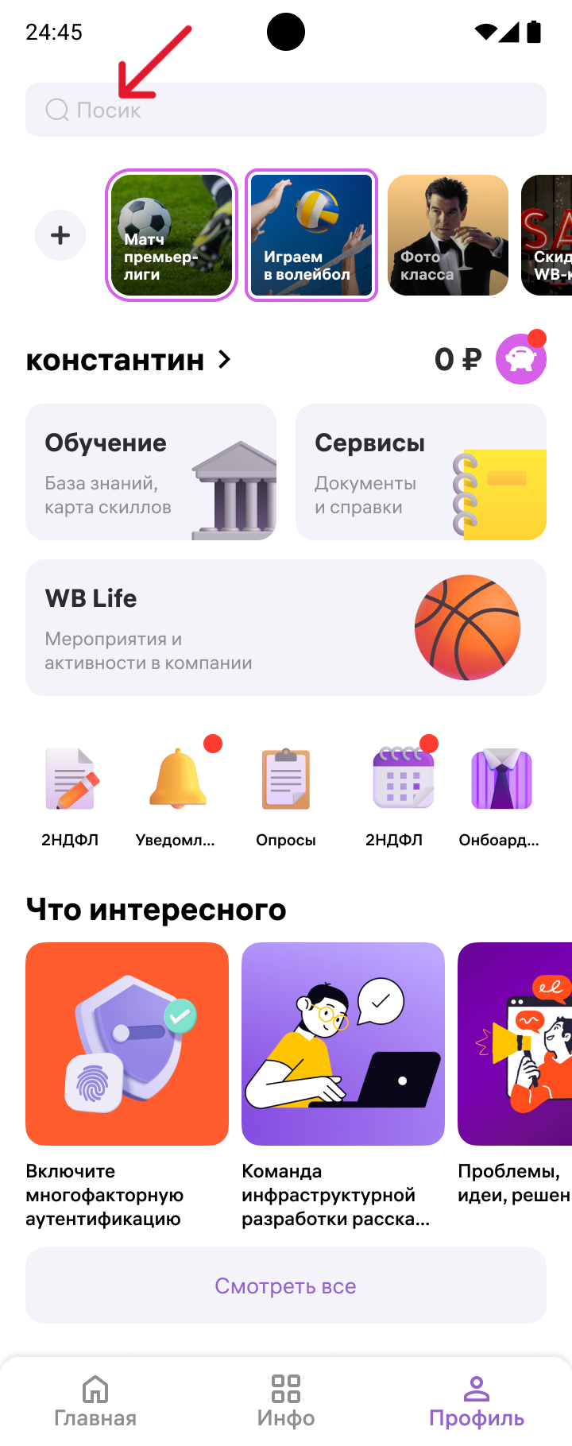
2 | Возможность просмотра Историй из экрана "Профиль" | Просмотр и добавления Историй из "Профиль" не доступна | Имеется возможность добавления и просмотр Историй в профиле | High | Является ли это дублированием уже имеющегося функционала? Если является то это перегруженность интерфейса не нужными функциями. | 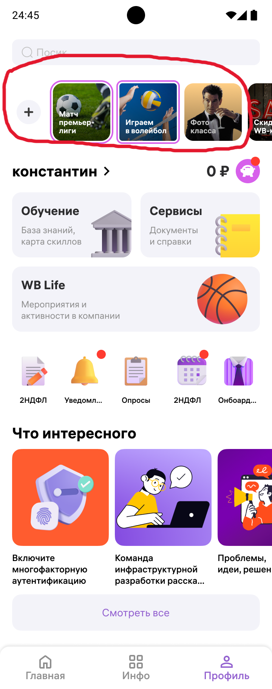
3 | Неясное название в Истории | В Истории название короткое и ясное, явно ассоциированное с изображением на ней | В некоторой Истории используется нечеткое название "Фото класса" | Trivial | Пользователю должно быть понятно исходя из названия и картинки о чем эта история | 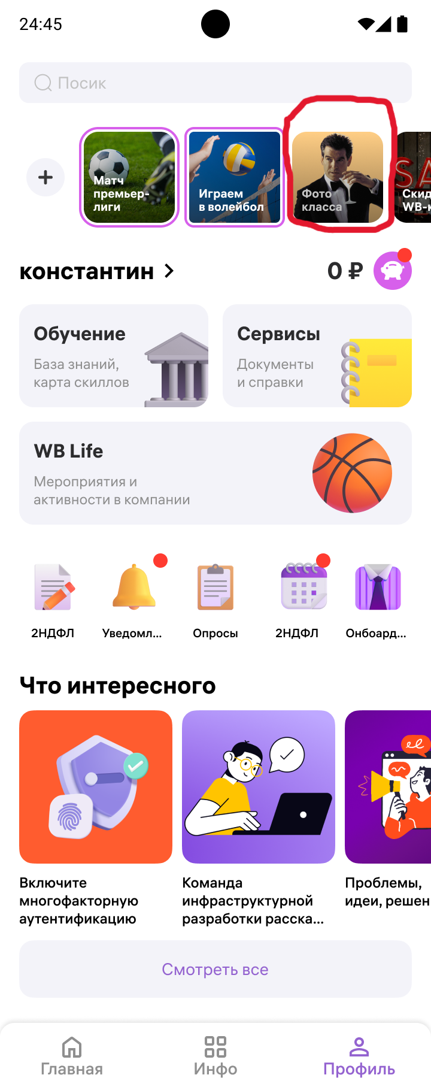
4 | В плитке "Обучение" на экране "Профиль", неточность при создании изображения | Картика визуально сбалансированна и логичная | Крыша изображена без одной колонны, что выглядит нелогично для стиля древнегреческой архитектуры. | Low | Соотвветствует ли это дизайну? | 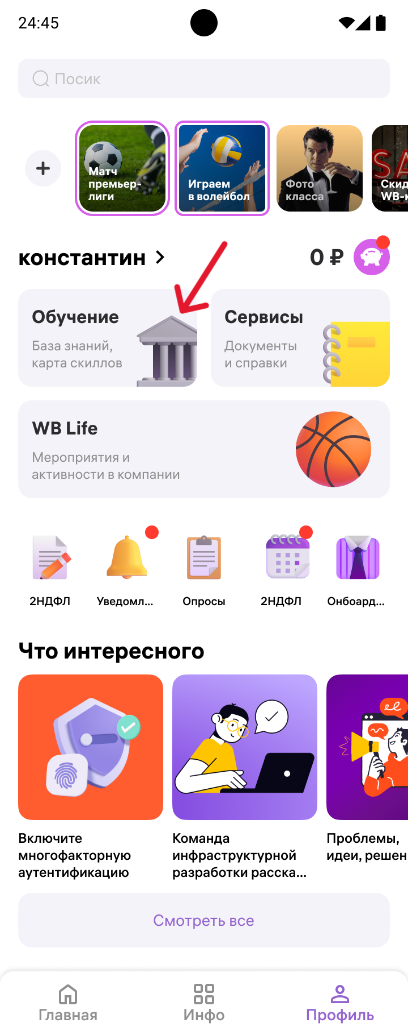
5 | Несоответствие текста Картинке на иконках кнопок перехода в "Профиле", дублирование названия | Каждой кнопке текст логически соответствует картинка | Идёт дублирование текста, существует 2 кнопки перехода "2НДФЛ" | Medium |  | 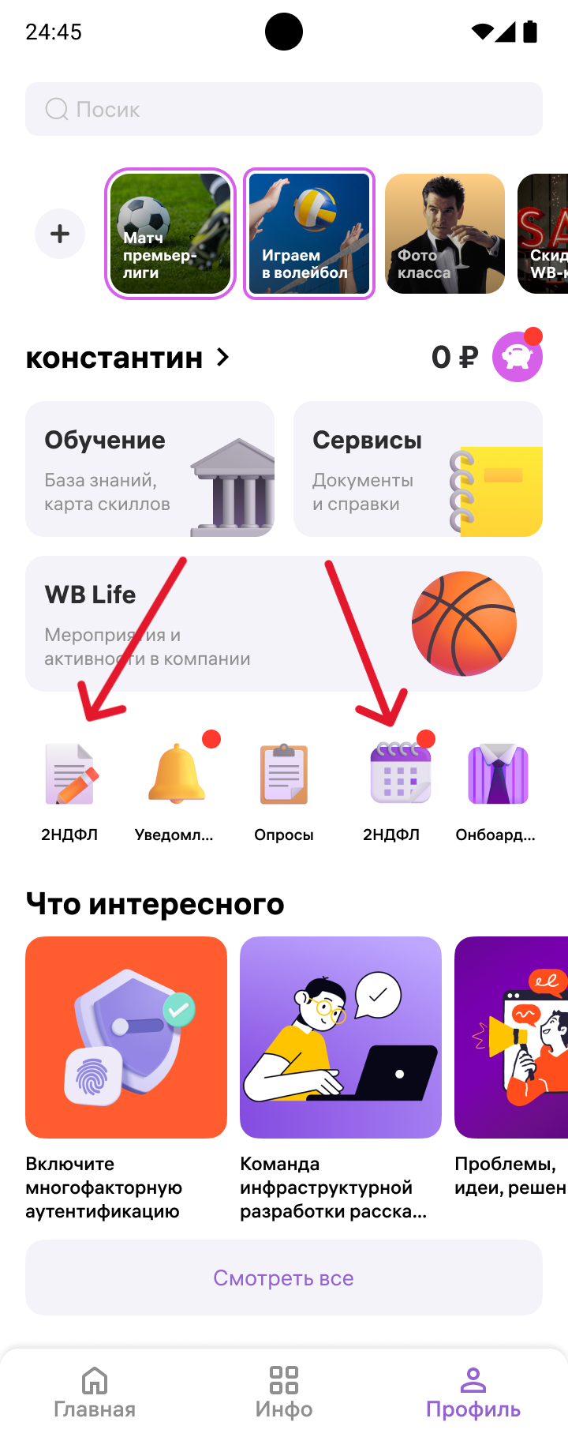
6 | Текст на иконках кнопок перехода в "Профиле", обрезается троеточием | Текст на кнопке полон и ясно указывает о предназначении кнопки | Текст на кнопке обрезается троеточием, тем самым не ясно предназначение кнопки, напр "Онбоард...", "Уведомл..." | Low | Соотвветствует ли это дизайну? | 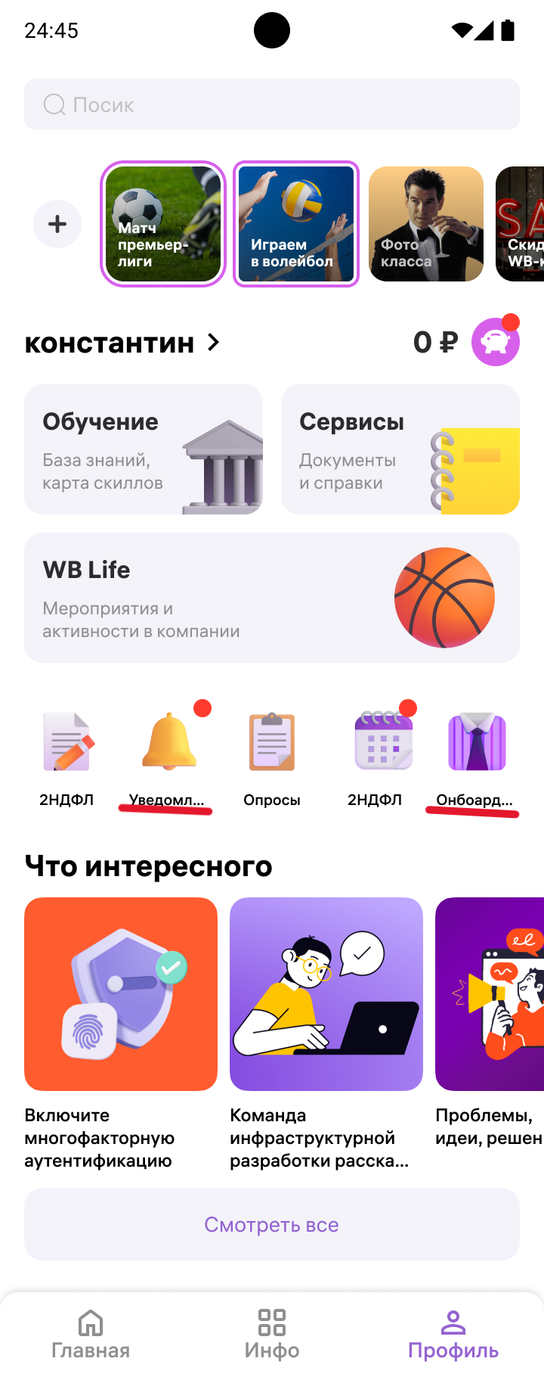
7 | Блок "Что интересного" на экране "Профиль" имеет крупные Картинки | Картинки в блоке "Что интересного" соответствуют общему дизайну приложения | Картинки бросаются в глаза, они слишком выделены по сравнению с другой частью интерфейса | High | Соотвветствует ли это дизайну? | 
8 | Неясная функциональность кнопки "Смотресть все" на экране "Профиль" | Текст на кнопке полон и ясно указывает о предназначении кнопки |  | Trivial | Логически можно предположить что, если она следует по макету после блока "Что интересно", то она раскрывает все интересные новости, однако дизайнерски она отделена от блока, она уникальна, что создаёт неясную логику поведения, возможно она покажет все функции "Профиль" | 